6. Iniciativas Adicionales
Volver al inicio
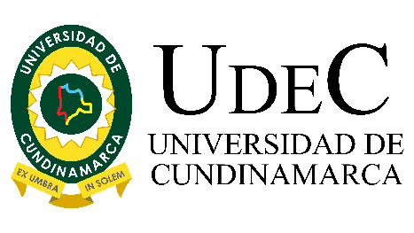 | UNIVERSIDAD DE CUNDINAMARCA PLAN ANTICORRUPCIÓN Y DE ATENCIÓN AL CIUDADANO

 | VERSIÓN: V-01 |  | FECHA: 01/2024
Componente 6: Iniciativas Adicionales

Subcomponente | Actividades |  | Meta o producto | Responsable | Fecha programada | 10%
Subcomponente 1. Integridad | 1.1 | Divulgar los lineamientos antisoborno, antifraude, anticorrupción de la Universidad de Cundinamarca | Dos (2) socializaciones | Dirección de Planeación Institucional- Directores y/o Jefes de Área- Funcionarios administrativos, docentes y estudiantes. | Marzo- Septiembre | 20%
 | 1.2 | Entregar Incentivos para el o los procesos más íntegros y transparentes, medidos por la participación en las actividades de socialización y apropiación realizadas por la Dirección de Planeación Institucional. | Entregar Incentivos para el o los procesos más íntegros y transparentes. | Dirección de Planeación Institucional | Noviembre
 | 1.3 | Consolidación de equipos de trabajo que desarrollen actividades referentes a la cultura de integridad | Conformar un equipo por proceso para la gestión de la integridad | Dirección de Planeación Institucional | Septiembre
 | 1.4 | Diseñar frases para publicación en el micrositio del Sistema de Gestión Antisoborno, que permitan a cada proceso apropiar el contexto de una cultura de integridad y transparencia, e interiorizando el código autonómico. | Frases diseñadas y publicadas en el micrositio del Sistema de Gestión Antisoborno. | Dirección de Planeación Institucional | Diciembre | 30%
 | 1.5 | Socializar y divulgar los resultados de las actividades resultantes de la estrategia de Integridad liderada por la Dirección de Planeación Institucional, en el micrositio del Sistema de Gestión Antisoborno. | Publicar semestralmente el informe de resultados de seguimiento de la integridad en el micrositiodel Sistema de Gestión Antisoborno. | Dirección de Planeación Institucional | Junio- diciembre
Subcomponente 2. Código Autonómico | 2.1 | Presentar y aprobar el Acto Administrativo de Adopción del Código Autonómico en la Universidad de Cundinamarca, ante la Comisión de Desempeño Institucional y el Comité SAC. | Actas de Comisión de Desempeño Institucional y del Comité SAC | Dirección de Planeación Institucional- Miembros de la Comisión de Desempeño Institucional- Miembros del Comité SAC | Abril
 | 2.2 | Fomentar la apropiación del Código Autonómico en la Universidad de Cundinamarca por medio de una socialización | Dos (2) jornadas de sensibilización de la Transparencia y la Integridad Universitaria | Dirección de Planeación Institucional- Directores y/o Jefes de Área- Funcionarios administrativos, docentes y estudiantes. | Mayo - Octubre

